Sheet1
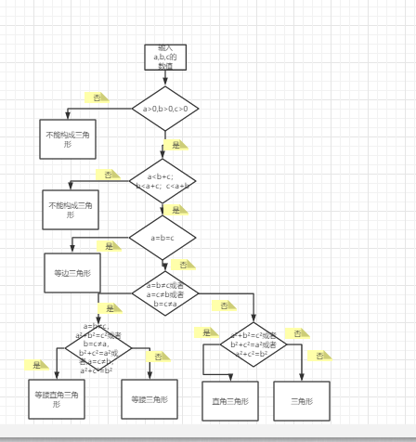

场景一：等边三角形：输入大于0，相等的三个数，输出等边三角形。
场景二：等腰三角形：输入大于0，两数之和大于第三数，两边相等，不构成勾股数的三个数，输出等腰三角形。
场景三：等腰直角三角形：输入大于0，两数之和大于第三数，两边相等，构成勾股数的三个数，输出等腰直角三角形。
场景四：直角三角形：输入大于0，两数之和大于第三数，三边不相等，构成勾股数的三个数，输出直角三角形。
场景五：三角形：输入大于0，并且两数之和大于第三数，不相等，不构成勾股数的三个数，输出三角形
场景六：输入三个不全大于0的数，输出不能构成三角形
场景7：输入三个大于0的数，两数之和不全大于第三数，输出不能构成三角形

